ピボット
退職エントリー投稿日
 | 集計
(空白) | 3
1月10日 | 1
1月13日 | 1
1月15日 | 3
1月20日 | 2
1月26日 | 1
1月27日 | 1
1月29日 | 1
1月31日 | 33
2月5日 | 1
2月7日 | 1
2月8日 | 1
2月12日 | 1
2月15日 | 1
2月27日 | 1
2月28日 | 9
2月29日 | 10
3月1日 | 1
3月8日 | 1
3月15日 | 1
3月20日 | 2
3月22日 | 1
3月26日 | 1
3月27日 | 1
3月28日 | 1
3月29日 | 2
3月30日 | 1
3月31日 | 44
4月1日 | 1
4月4日 | 1
4月5日 | 1
4月10日 | 1
4月15日 | 6
4月20日 | 2
4月27日 | 1
4月28日 | 1
4月30日 | 23
5月1日 | 1
5月8日 | 1
5月10日 | 1
5月24日 | 2
5月25日 | 1
5月27日 | 1
5月31日 | 20
6月15日 | 2
6月18日 | 1
6月20日 | 2
6月25日 | 1
6月26日 | 2
6月29日 | 1
...
行ラベル | データの個数 / 矢印
<2001/3/31
(空白) | 3
1月
1月10日 | 1
1月13日 | 1
1月15日 | 3
1月20日 | 2
1月26日 | 1
1月27日 | 1
1月29日 | 1
1月31日 | 33
2月
2月5日 | 1
2月7日 | 1
2月8日 | 1
2月12日 | 1
2月15日 | 1
2月27日 | 1
2月28日 | 9
2月29日 | 10
3月
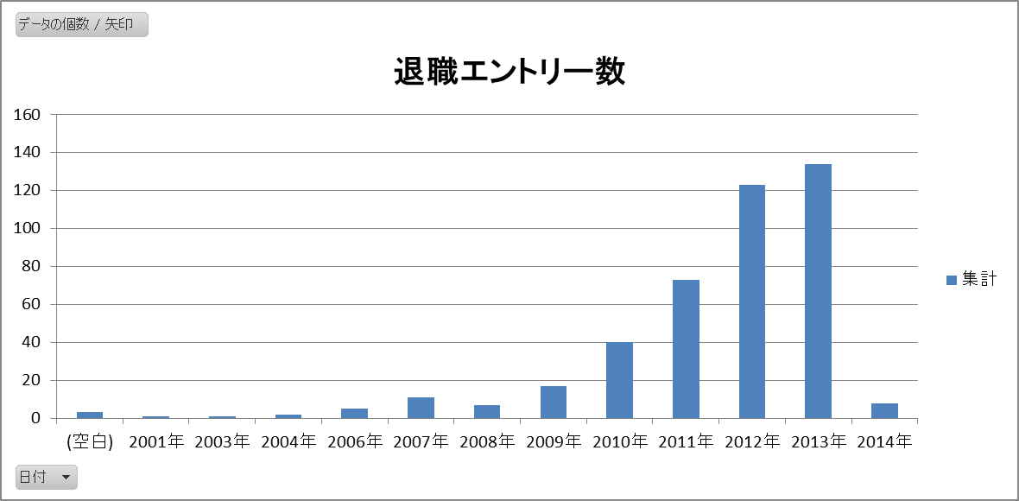
3月1日 | 1
3月8日 | 1
3月15日 | 1
3月20日 | 2
3月22日 | 1
3月26日 | 1
3月27日 | 1
3月28日 | 1
3月29日 | 2
3月30日 | 1
3月31日 | 44
4月
4月1日 | 1
4月4日 | 1
4月5日 | 1
4月10日 | 1
4月15日 | 6
4月20日 | 2
4月27日 | 1
4月28日 | 1
4月30日 | 23
5月 |  | 増加傾向
5月1日 | 1
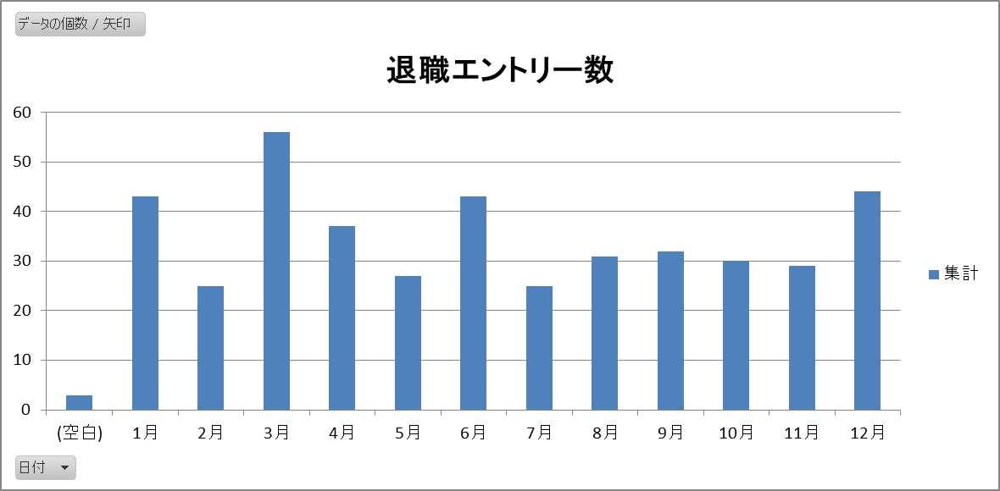
5月8日 | 1
5月10日 | 1
5月24日 | 2
5月25日 | 1
5月27日 | 1
5月31日 | 20
6月
6月15日 | 2
6月18日 | 1
6月20日 | 2
6月25日 | 1
6月26日 | 2
6月29日 | 1
6月30日 | 34
7月
7月8日 | 1
7月10日 | 1
7月14日 | 1
7月18日 | 2
7月19日 | 1
7月31日 | 19
8月
8月3日 | 1 | 3月、12月、1月、6月の順
8月15日 | 1
8月20日 | 1
8月22日 | 1
8月31日 | 27
9月
9月1日 | 1
9月13日 | 1
9月14日 | 1
9月15日 | 1
9月30日 | 28
10月
10月1日 | 1
10月5日 | 2
10月11日 | 1
10月14日 | 2
10月17日 | 1
10月18日 | 1
10月19日 | 1
10月20日 | 1
10月22日 | 1
10月31日 | 19
11月 |  | 基本的に、月末に投稿する
11月5日 | 1
11月6日 | 1
11月19日 | 1
11月20日 | 1
11月22日 | 1
11月25日 | 1
11月28日 | 2
11月30日 | 21
12月
12月9日 | 1
12月12日 | 1
12月15日 | 2
12月20日 | 2
12月27日 | 2
12月28日 | 3
12月31日 | 33
総計 | 425

